佳程
上 海 汭 珩 发 货 清 单
（ruihengPackaging Delivery List）
 |  |  |  | Shipping Date 发货日期: | 2025-12-16
 |  | 快递单号: |  |  | SF 1559466075715
ORDER NR | Item Code | ARTICLE |  | Colour | Size | Order Qty | Back-up Qty | Total Qty | Carton #/Total | Net Weight (kg) | Gross Weight (kg) | REMARK
订单号 | 产品规格 | 款号 | 颜色 | 尺码 | 号型 | 订单数 | 备品数 | 总实发数 | 总箱数\箱号 | 净重（公斤) | 毛重（公斤) | 备注
P25121833// S25120868 | 50.8*50.8 | TSH-0107 贴纸 |  | S | 845 | 25 | 870
 |  |  |  | M | 1667 | 50 | 1717
 |  |  |  | L | 1601 | 48 | 1649
 |  |  |  | XL | 1068 | 32 | 1100
 |  |  |  | XXL | 609 | 18 | 627
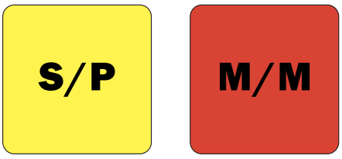
 |  |  |  |  | 5790

